Sheet1
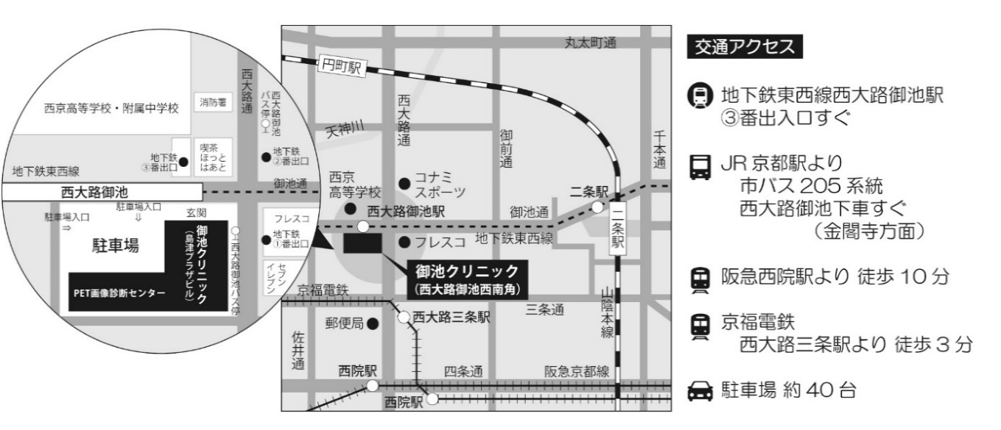
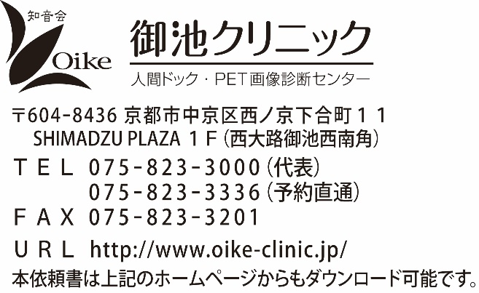
 | 診療情報提供書 MRI検査 依頼書
 |  |  |  |  |  |  |  |  |  |  |  |  |  |  | 紹介元医療機関名
 | （御池クリニック分）
 |  |  |  |  |  |  |  |  |  |  |  |  |  |  | 診療科

 | 御池クリニック 画像診断担当医 宛 |  |  |  |  |  |  |  |  |  |  |  |  |  | 主治医

 |  |  |  |  |  |  |  |  |  |  |  |  |  |  | 電話
《１枚目》 |  |  |  |  | お申込日 |  |  | 年 |  | 月 |  |  | 日

フリガナ |  |  |  |  |  |  |  |  |  |  |  | 性別

氏名 |  |  |  |  |  |  |  |  |  |  |  |  | 男
 |  |  |  |  |  |  |  |  |  |  |  |  | 女
 |  |  |  |  |  |  |  |  |  |  |  |  |  |  | 電話 (日中連絡のつくところ)

生年月日 |  |  |  |  |  | 年 |  | 月 |  |  | 日 |  |  | 歳 | ID

来院日時 |  |  |  |  |  | 年 |  | 月 |  |  | 日 | （ |  |  |  | ） |  |  | 午前 |  | 時 |  | 分
 |  |  |  |  |  |  |  |  |  |  |  |  |  |  |  |  |  |  | 午後
検査は完全予約制となります。遅刻されますと長時間の待ち時間や日程変更をお願いする事があります。 来院からの流れ：受付処理・問診ご記入（5～10分） → 問診確認・着替え（5～10分） → 検査（30分程度）

臨床診断名 |  |  |  |  |  |  |  |  |  |  |  |  |  |  | 手術歴

現病歴(症状)

検査目的 |  |  |  | スクリーニング

検査部位・指示
 | 脳MRIのみ |  |  |  |  |  |  | 乳腺 |  |  |  |  |  |  |  |  | 特記事項などあればご記入ください
 | 脳MRI＋MRA |  |  |  |  |  |  | 膝関節（ |  |  | みぎ |  |  |  | ひだり）
 | 副鼻腔 |  |  |  |  |  |  | 手関節（ |  |  | みぎ |  |  |  | ひだり）
 | 頚椎（整形） |  |  |  |  |  |  | 足関節（ |  |  | みぎ |  |  |  | ひだり）
 | 胸椎 |  |  |  |  |  |  | 肩関節（ |  |  | みぎ |  |  |  | ひだり）
 | 腰椎 |  |  |  |  |  |  | 股関節
 | 頚部MRI（耳下腺～鎖骨上窩） |  |  |  |  |  |  | その他
 | 上腹部MRI
 | 上腹部MRI＋MRCP （MRCPは単純で検査可能です） |  |  |  |  |  | ◎MRA
 |  |  |  |  |  |  |  | 頚部単純MRA ※脳MRIとは別に1単位必要 |  |  |  |  |  |  |  |  |  |  | 下肢単純MRA
 | 骨盤部（婦人科・前立腺） |  |  |  |  |  |  |  |  |  |  |  |  |  |  |  |  |  | 下肢造影MRA
確認 事項 |  | 撮影手技 |  |  |  |  |  | 造影時チェック（造影時必須） |  |  |  |  |  |  |  |  |  | ※造影時には必ず全ての項目のご 確認をお願いいたします。禁忌 事項がある場合、造影検査はで きませんのでご了承ください。 造影可能かご不明な場合はお尋 ねください。
 |  |  | 単純のみ |  |  |  |  |  | 喘息無し
 |  |  |  |  |  |  |  |  | 造影剤アレルギー無し
 |  |  |  |  |  |  |  |  | クレアチニン値測定
 |  |  | 単純＋造影 |  |  |  |  |  |  |  |  |  |  |  | mg/dl
 |  |  | 造影MRAngio |  |  |  |  |  | e-GFR値測定
 |  |  |  |  |  |  |  |  |  |  |  |  |  |  | ml/min
 |  |  | MRI禁忌医療器具（ペースメーカー・除細動器等）なし
 |  |  | 妊娠なし（LM： |  |  |  |  |  | ／ |  |  |  |  |  |  | ～ |  |  |  | 日間）
 |  | ・体内金属 ： |  |  |  | 無 |  | 有 | （材質： |  |  |  |  |  |  |  |  |  |  |  |  | ）
 |  | ・アレルギー ： |  |  |  | 無 |  | 有 | （内容： |  |  |  |  |  |  |  |  |  |  |  |  | ）
 |  | ・感 染 症 ： |  |  |  | 無 |  | 有 | （内容： |  |  |  |  |  |  |  |  |  |  |  |  | ）
※基本は、CD-Rでの返却です。 |  |  |  |  |  |  | CD-R |  |  |  | フィルム（チェックがない場合は、CD-Rのみの返却となります。）

御池クリニック記入欄

御池クリニック 代表TEL 075-823-3336 FAX 075-823-3201
 | 診療情報提供書 MRI検査 依頼書
 |  |  |  |  |  |  |  |  |  |  |  |  |  |  | 紹介元医療機関名
 | （ご依頼元控え）
 |  |  |  |  |  |  |  |  |  |  |  |  |  |  | 診療科

 | 御池クリニック 画像診断担当医 宛 |  |  |  |  |  |  |  |  |  |  |  |  |  | 主治医

 |  |  |  |  |  |  |  |  |  |  |  |  |  |  | 電話
《２枚目》 |  |  |  |  | お申込日 |  |  | 年 |  | 月 |  |  | 日

フリガナ |  |  |  |  |  |  |  |  |  |  |  | 性別

氏名 |  |  |  |  |  |  |  |  |  |  |  |  | 男
 |  |  |  |  |  |  |  |  |  |  |  |  | 女
 |  |  |  |  |  |  |  |  |  |  |  |  |  |  | 電話 (日中連絡のつくところ)

生年月日 |  |  |  |  |  | 年 |  | 月 |  |  | 日 |  |  | 歳 | ID

来院日時 |  |  |  |  |  | 年 |  | 月 |  |  | 日 | （ |  |  |  | ） |  |  | 午前 |  | 時 |  | 分
 |  |  |  |  |  |  |  |  |  |  |  |  |  |  |  |  |  |  | 午後
検査は完全予約制となります。遅刻されますと長時間の待ち時間や日程変更をお願いする事があります。 来院からの流れ：受付処理・問診ご記入（5～10分） → 問診確認・着替え（5～10分） → 検査（30分程度）

臨床診断名 |  |  |  |  |  |  |  |  |  |  |  |  |  |  | 手術歴

現病歴(症状)

検査目的 |  |  |  | スクリーニング

検査部位・指示
 | 脳MRIのみ |  |  |  |  |  |  | 乳腺 |  |  |  |  |  |  |  |  | 特記事項などあればご記入ください
 | 脳MRI＋MRA |  |  |  |  |  |  | 膝関節（ |  |  | みぎ |  |  |  | ひだり）
 | 副鼻腔 |  |  |  |  |  |  | 手関節（ |  |  | みぎ |  |  |  | ひだり）
 | 頚椎（整形） |  |  |  |  |  |  | 足関節（ |  |  | みぎ |  |  |  | ひだり）
 | 胸椎 |  |  |  |  |  |  | 肩関節（ |  |  | みぎ |  |  |  | ひだり）
 | 腰椎 |  |  |  |  |  |  | 股関節
 | 頚部MRI（耳下腺～鎖骨上窩） |  |  |  |  |  |  | その他
 | 上腹部MRI
 | 上腹部MRI＋MRCP （MRCPは単純で検査可能です） |  |  |  |  |  | ◎MRA
 |  |  |  |  |  |  |  | 頚部単純MRA ※脳MRIとは別に1単位必要 |  |  |  |  |  |  |  |  |  |  | 下肢単純MRA
 | 骨盤部（婦人科・前立腺） |  |  |  |  |  |  |  |  |  |  |  |  |  |  |  |  |  | 下肢造影MRA
確認 事項 |  | 撮影手技 |  |  |  |  |  | 造影時チェック（造影時必須） |  |  |  |  |  |  |  |  |  | ※造影時には必ず全ての項目のご 確認をお願いいたします。禁忌 事項がある場合、造影検査はで きませんのでご了承ください。 造影可能かご不明な場合はお尋 ねください。
 |  |  | 単純のみ |  |  |  |  |  | 喘息無し
 |  |  |  |  |  |  |  |  | 造影剤アレルギー無し
 |  |  |  |  |  |  |  |  | クレアチニン値測定
 |  |  | 単純＋造影 |  |  |  |  |  |  |  |  |  |  |  | mg/dl
 |  |  | 造影MRAngio |  |  |  |  |  | e-GFR値測定
 |  |  |  |  |  |  |  |  |  |  |  |  |  |  | ml/min
 |  |  | MRI禁忌医療器具（ペースメーカー・除細動器等）なし
 |  |  | 妊娠なし（LM： |  |  |  |  |  | ／ |  |  |  |  |  |  | ～ |  |  |  | 日間）
 |  | ・体内金属 ： |  |  |  | 無 |  | 有 | （材質： |  |  |  |  |  |  |  |  |  |  |  |  | ）
 |  | ・アレルギー ： |  |  |  | 無 |  | 有 | （内容： |  |  |  |  |  |  |  |  |  |  |  |  | ）
 |  | ・感 染 症 ： |  |  |  | 無 |  | 有 | （内容： |  |  |  |  |  |  |  |  |  |  |  |  | ）
※基本は、CD-Rでの返却です。 |  |  |  |  |  |  | CD-R |  |  |  | フィルム（チェックがない場合は、CD-Rのみの返却となります。）

＜主治医の先生へのお願い＞
・体内インプラント（医療器具または、偶発事象により体内に入った金属）がある場合は予約前にMRI対応可能かの安全確認をお済ませの上でご予約をお願いします。
・下記に該当する場合は当院では検査実施できませんので、事前にチェックをお願いします。
心臓ペースメーカー・体内自動徐細動器・電子機器を使用した体内装置・金属製避妊器具・妊娠初期（妊娠14週未満）、持続血糖測定器・ステント留置後２ヶ月未満・尿道カテーテルで磁石式のキャップ（DIBキャップ）がある場合
※ぜんそく，造影剤アレルギーのある方の造影検査
・安静を保つため、麻酔・鎮静剤等が必要な場合は主治医が必ずご同伴ください。

御池クリニック 代表TEL 075-823-3336 FAX 075-823-3201
 | 診療情報提供書 MRI検査 依頼書
 |  |  |  |  |  |  |  |  |  |  |  |  |  |  | 紹介元医療機関名
 | （ご案内および注意事項）
 |  |  |  |  |  |  |  |  |  |  |  |  |  |  | 診療科

 |  |  |  |  |  |  |  |  |  |  |  |  |  |  | 主治医

 |  |  |  |  |  |  |  |  |  |  |  |  |  |  | 電話
《３枚目》 |  |  |  |  | お申込日 |  |  | 年 |  | 月 |  |  | 日

フリガナ |  |  |  |  |  |  |  |  |  |  |  | 性別

氏名 |  |  |  |  |  |  |  |  |  |  |  |  | 男
 |  |  |  |  |  |  |  |  |  |  |  |  | 女
 |  |  |  |  |  |  |  |  |  |  |  |  |  |  | 電話 (日中連絡のつくところ)

生年月日 |  |  |  |  |  | 年 |  | 月 |  |  | 日 |  |  | 歳 | ID

来院日時 |  |  |  |  |  | 年 |  | 月 |  |  | 日 | （ |  |  |  | ） |  |  | 午前 |  | 時 |  | 分
 |  |  |  |  |  |  |  |  |  |  |  |  |  |  |  |  |  |  | 午後
検査は完全予約制となります。遅刻されますと長時間の待ち時間や日程変更をお願いする事があります。 来院からの流れ：受付処理・問診ご記入（5～10分） → 問診確認・着替え（5～10分） → 検査（30分程度）

◆保険証と依頼書（御池クリニック宛）を必ずお持ちください。
◆検査は予約制です。予約日時にお越しになれない場合は、検査前日までに必ずご連絡ください。
◆荷物は全てロッカーに入れて頂きます。高価な物や必要以上の現金をお持ちにならないでください。
◆検査について
・補聴器、腕時計、携帯電話、磁気カード（キャッシュカード、定期券）などは使えなくなるので検査室に持ち込まないでください（ロッカーに入れていただきます）。
・コンタクトレンズ（特にカラーコンタクト）は検査前にお外しいただきますので、ケースをお持ちください。
・すべての検査において検査着に着替えていただきます。ヒートテック素材の衣服は火傷の可能性がありますので、検査前に更衣をしていただきます。
・検査は30分程度要し、全身安静にて仰向けで検査を行います。長時間仰向けになる事が無理な場合、風邪などで咳が止まらない場合などは事前にご連絡ください。
・妊娠初期（妊娠14週未満）の方は検査をお受けできません。
・尿道カテーテルが留置されている方で磁石式のキャップがある方は検査ができません。（それ以外のキャップは検査可能）
・持続血糖測定器を装着されている方は検査ができません。
事前に取り外しをお願いします（取り外しに関しては主治医の先生にご相談ください）。
・頭髪に使用する一時染毛料（増毛パウダー・ヘアマスカラ・ヘアカラースプレー等）は、含有する成分がMRIの磁力によって装置へ吸着し、画像への影響や、装置が故障する可能性がありますので、使用せずにご来院ください。
◆体内金属について
体内インプラント（医療器具または、事故や怪我により体内に入った金属）がある場合は、あらかじめ、安全確認（MRI対応か）をお願いします。
下記器具を使用している場合は検査実施できませんので、事前にお伝えください。
ペースメーカー、体内徐細動器、電子機器を使用した体内装置、金属性避妊器具、頭部止血クリップ、留置後２ヶ月以内のステント
◆食事制限について
検査部位が『上腹部、下腹部・骨盤部の場合』、および検査部位にかかわらず『造影検査の場合』は、来院前４時間の絶食をお願いします（MRCP検査を受けられる方は来院前2時間の絶飲をお願いします）。水分（水またはお茶）につきましては、特別に指示が無ければ検査開始まで摂っていただいて結構です。
◆排尿制限について
検査目的が『泌尿器』『婦人科骨盤』『前立腺』などに関する場合、尿を溜めた状態で検査をします。トイレに行かれる場合は、あらかじめ来院時間の１時間前までに済ませてからお越しください。
◆造影検査を受けられる方へ
ぜんそく・腎機能が低下している方・今までに造影剤アレルギーのあった方は基本的に造影検査を行うことができません。（該当する項目がございましたら、主治医の先生にご相談ください。）
また、まれに薬の副作用で「じんましん・むかつき」等の症状がでる場合があります。また、極めてまれにですが、強い症状がでる場合があります。その際には必要と判断した処置を適宜実施いたします。

